MACRO
Répéta Correl
V. 8
 | Automate | 0
0 |  | 0 | Mode séquence (non= 0 ; oui= 1)
0 |  | 0 | Répéta= 0; Comparaison= 1
Ajout
ACN

Mode Séquence
Non Oui

Cobas PRO
Données CSV; v1.3
Cobas PURE
Données CSV

Cobas 8000
Données CSV
Cobas 6000
Données ASC

Utilisation
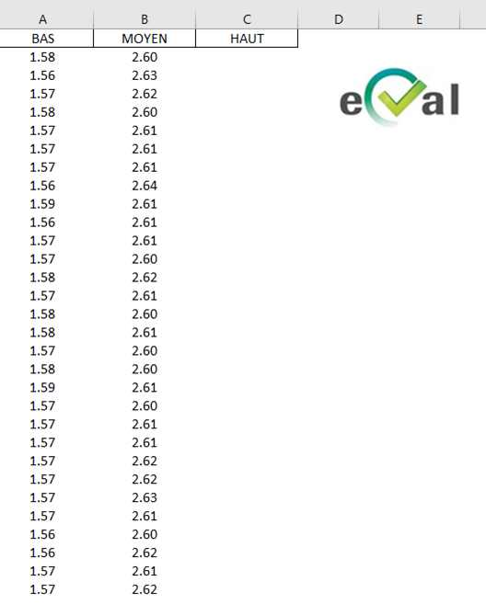

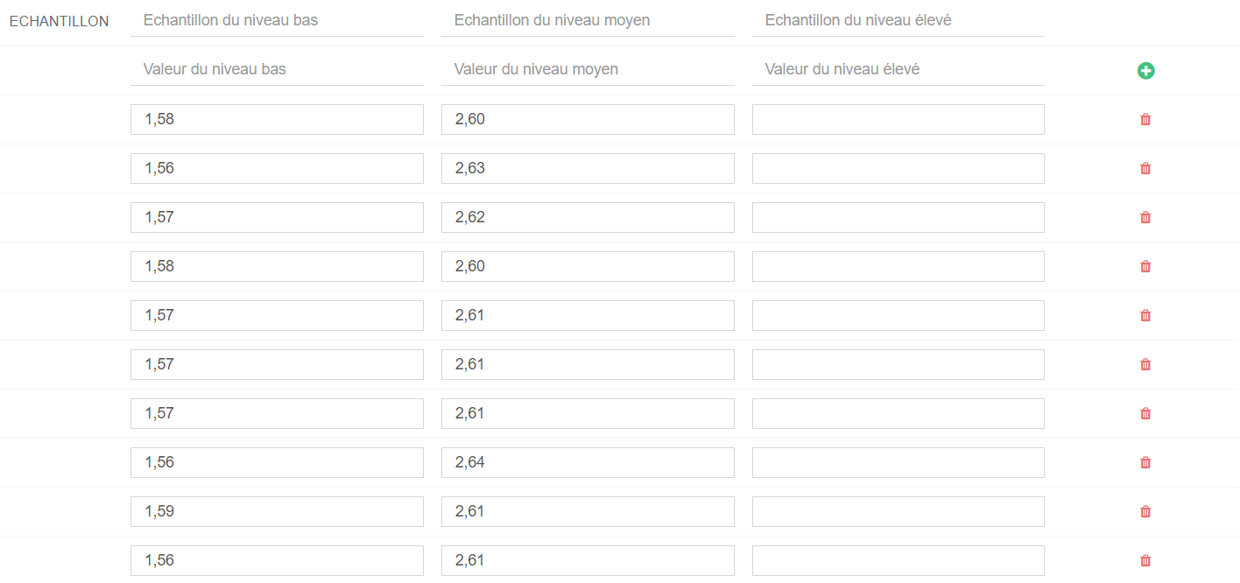
 | Si les 2 ou 3 niveaux sont passés dans la même journée alors un seul fichier xlms sera créé et intègrera toutes les valeurs des répétas pour ce paramètre.

PREMIERE PARTIE : export des résultats contenu dans le fichier ASC ou CSV (peut gérer toutes les lignes de l'écran VISU ROUTINE)
- Copier le fichier ASC ou CSV et le fichier macro dans un dossier sur le bureau (si besoin, en créer un)

A créer si besoin

- Renseigner : Le nom de l'automate, s'il s'agit d'une série en mode séquence et de la nature de la série (répétabilité ou Comparaison)
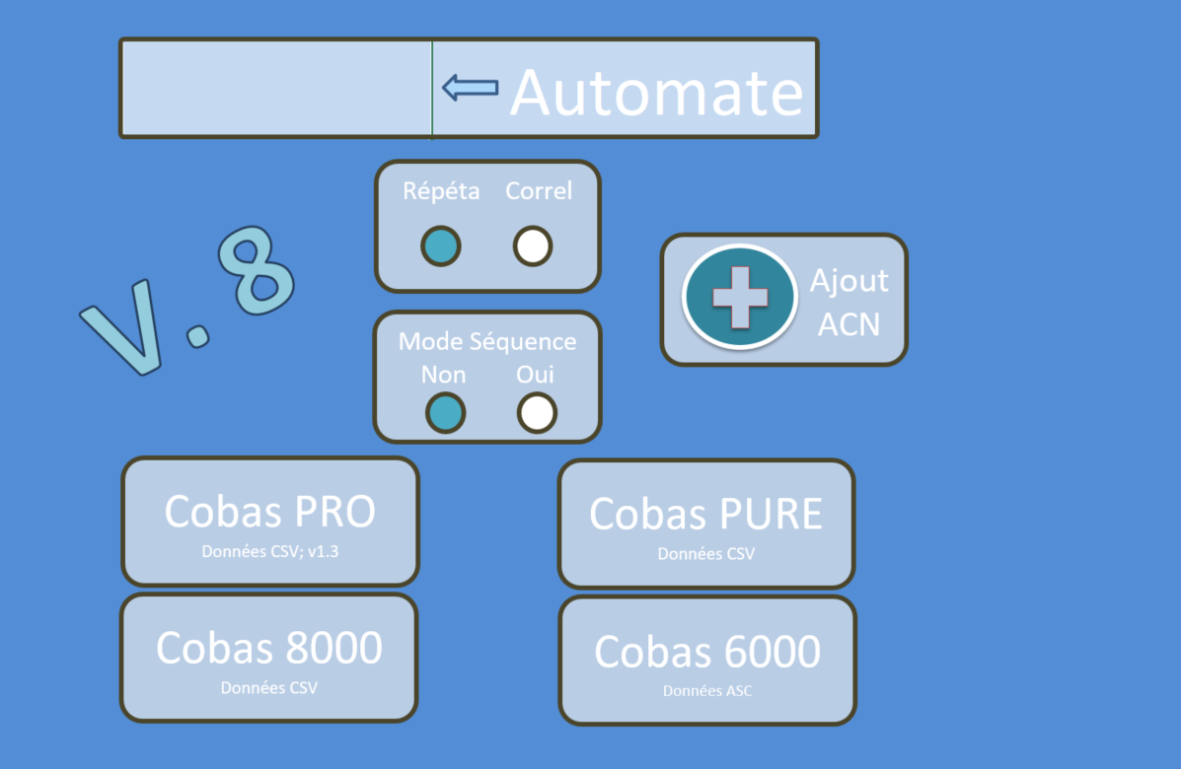

- Choisir l'automate dans l'onglet MACRO puis sélectionner le fichier CSV (PRO, PURE ou 8000) ou ASC (6000). Le dossier où se trouve la macro s'ouvre automatiquement.
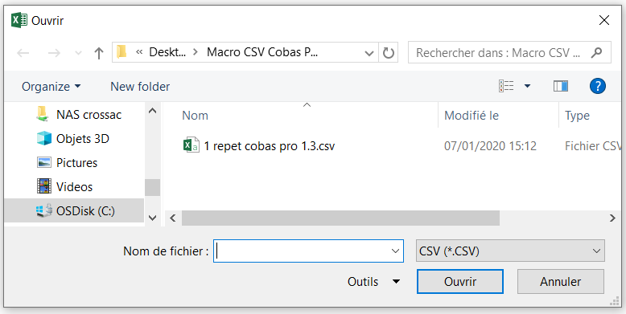

- La macro exporte dans ce dossier un fichier xlms par paramètre. Le nom du fichier intègre : paramètre + nom de l'automate + index
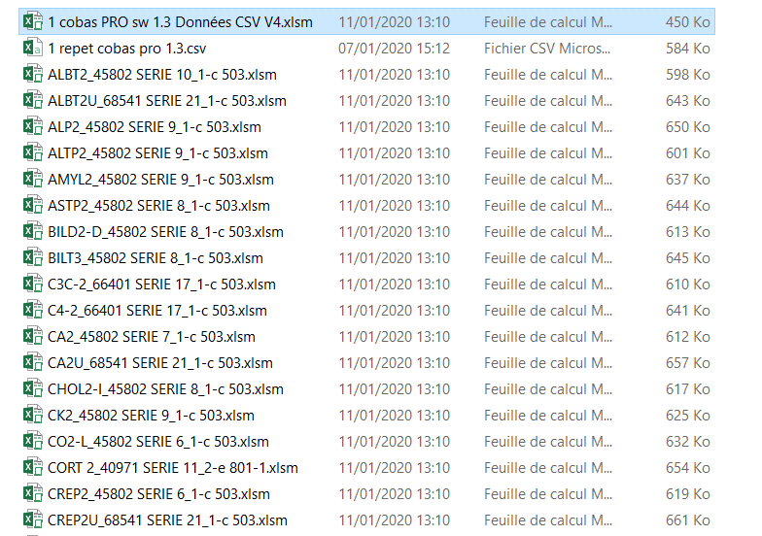

A la fin de la macro, il arrive des message d'erreur (?????? chai pas), mais la tache de la macro est terminée, tout peut-être fermé.

- dans chaque fichier exporté, se trouve les données rangées par ordre chronologiques pour une répéta, ou par ordre de Id échantillon pour les comparaisons et les séquences.
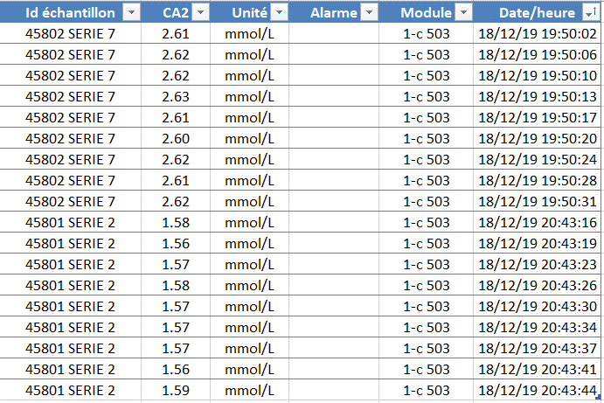

DEUXIEME PARTIE POUR LES REPETAS Seulement : préparation du fichier intégrable dans Eval (onglet REPETA)
- sélectionner les valeur de répéta dans l'onglet TEMPORAIRE
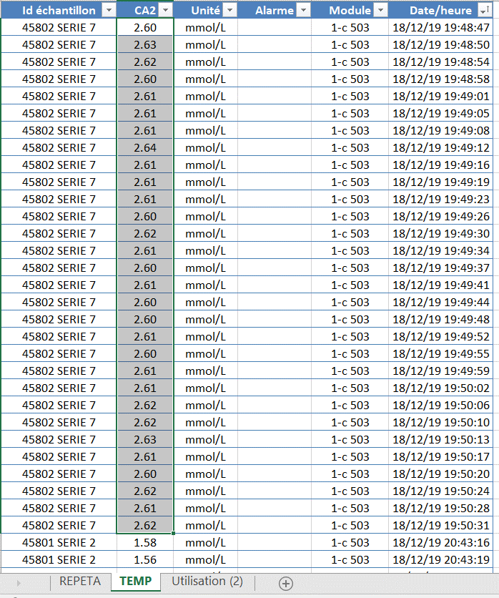

Se rendre dans EVAL pour trouver la correspondance entre
la valeur des niveaux passé et le niveau bas, haut, moyen

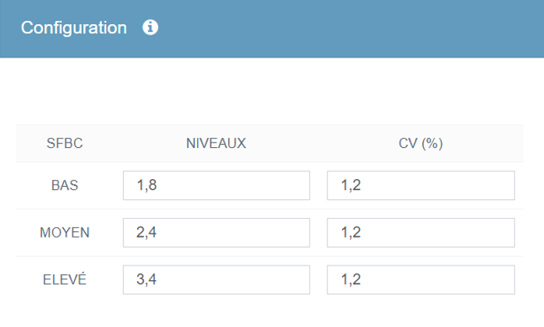

Ici, pour le calcium, la valeur du CQ est env. 2,60 mmol/l
ce qui correspond à un niveau MOYEN dans eval

- avec la sélection, faire ctrl+b pour des valeurs Niveau BAS
- avec la sélection, faire ctrl+m pour des valeurs Niveau MOYEN
- avec la sélection, faire ctrl+h pour des valeurs Niveau HAUT
- Idem pour les valeurs de la seconde série (s'il y en a une)

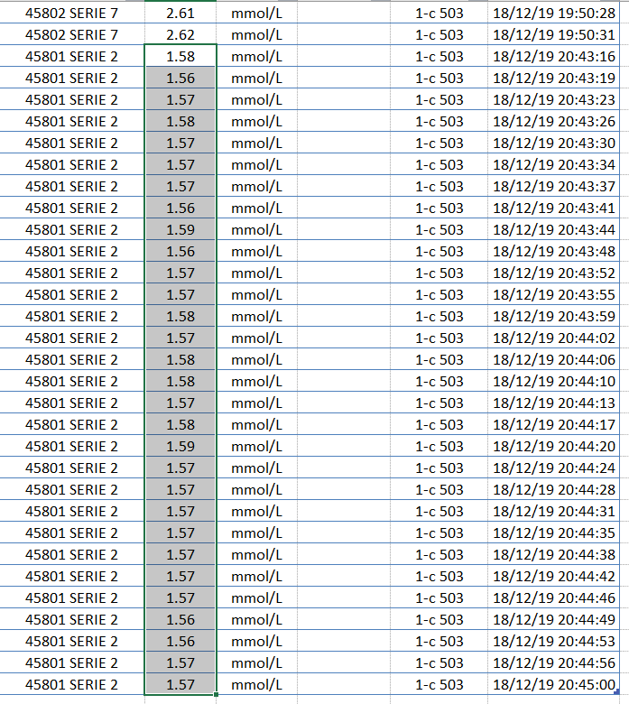
Se rendre dans EVAL pour trouver la correspondance entre
la valeur des niveaux passé et le niveau bas, haut, moyen

Ici, pour le calcium, la valeur du CQ est env. 1,57 mmol/l
ce qui correspond à un niveau BAS dans eval

- cliquer sur eval sur l'onglet REPETA : un fichier est sauvegardé en .CSV intégrable dans eval.

